Sheet1
亚马逊百货详情页分析
模块 | 主视觉效果 | 优点 | 配图
首屏主视觉 | 浅薄荷绿主色调，家居实景 + 面料特写，优雅衬线字体，图标 + 短句卖点 | 场景化代入强，色彩高级，快速建立品质与安全信任 | 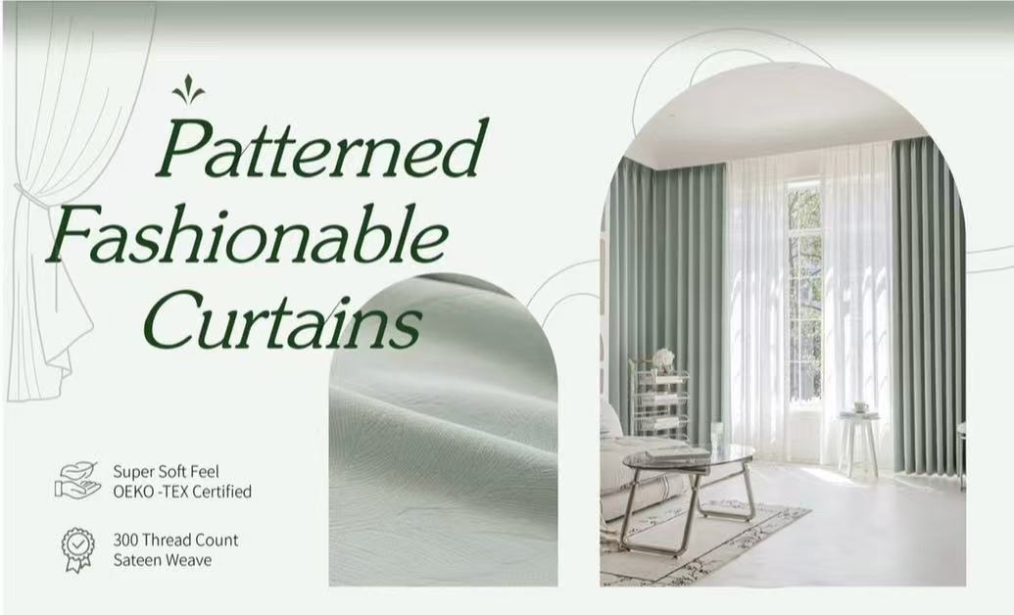
安装与设计模块 | 三宫格布局，多角度展示面料与细节，浅薄荷绿背景，简洁无衬线字体 | 打消质感顾虑，卖点直观，布局清晰易读 | 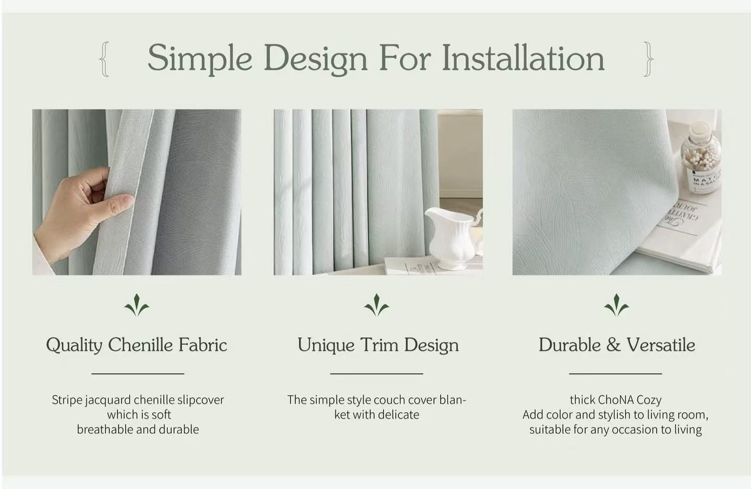
面料与工艺模块 | 多图组合展示雪尼尔面料与安装杆，文字补充易清洁、易安装特性 | 品质可视化，精准击中家庭用户痛点，视觉元素丰富
多场景应用模块 | 客厅实景图+场景化文字，浅薄荷绿背景，装饰性线条 | 拓展产品价值，激发代入感，提升情感价值
遮光性能模块 | 深色窗帘实景图，90%遮光数据，底部洗涤说明 | 功能卖点数据化，降低售后顾虑，突出专业性 | 